CONTROL MATERIAL PROBETAS
 |  | PLANILLA CONTROL PROTOCOLO DE ETIQUETADO DE MATERIALES Y/O PROBETAS DE ENSAYO
Pontificia Universidad Católica de Chile
Departamento de Ingeniería y Gestión de la construcción
N° FOLIO | FECHA INICIAL | USO PROTOCOLO | NOMBRE INVESTIGACIÓN/ACTIVIDAD | MATERIAL/PROBETA | CANTIDAD | UBICACIÓN | FOTOGRAFIAS MATERIALES/PROBETAS ENSAYO | DOCENTE RESPONSABLE | ALUMNO EJECUTANTE | CONTACTO | CUMPLE SEGURIDAD (SI/NO) | VIGENCIA (FECHA) | FUERA DE VIGENCIA/AUTORIZADO PARA BOTADERO (SI/NO) | INFORMADO POR NOTA IMPORTANTE PROTOCOLO (SI/NO) | COMENTARIOS
MG-FA-M-0001 | 2026-04-20 | OBLIGARTORIO | INVESTIGACIÓN: EFICACIA DE FIBRAS DE MADERA EN TRAMITANCIA TERMICA | FIBRAS DE CAÑA | 5 TINETAS | LABORATORIO ICC MATERIALES DE LA CONSTRUCCIÓN (SECTOR DE ACOPIO ) | 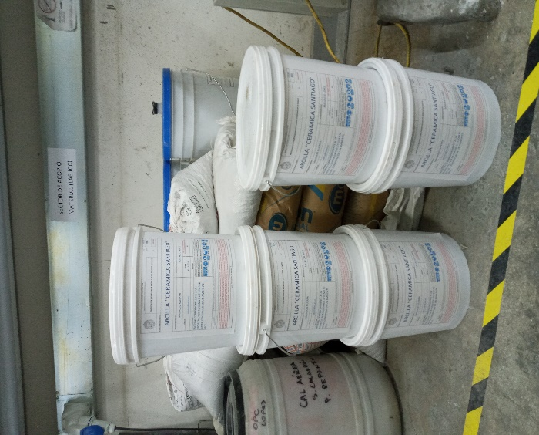 | MARCELO GONZALEZ | FERNNANDO ASENCIO | mgonza7@uc.cl | SI | 2026-12-31 | NO | SI | MATERIAL CORRESPONDIENTE A UN PROYECTO, POR FAVOR NO UTILIZAR NI BOTAR.CONSERVAR EN UN AMBIENTE SECO.
IN-IN-M-0001 - IN-IN-M-0009 | 2024-04-01 |  | DOCTORADO CLAUDIA EUGENIN - RELAVES COMO SCM PARA HORMIGONES IMPRIMIBLES | RELAVES MINEROS DE COBRE (CODELCO) | 9 BALDES | LABORATORIO ICC LIMPIO |  | IVÁN NAVARRETE |  | IINAVARR@UC.CL | SI |  | NO
AV-MM-M-0001 - AV-MM-M-0006 | 22/4/2026 |  | INVESTIGACIÓN: Uso de relaves mineros como cemento sostenible en el backfilling | RELAVES MINEros de Los Bronces | 6 Baldes | LABORATORIO ICC LIMPIO |  | Alvaro Videla Amin Hekmatnejad | Mohsen Moeenian Far | avidela@uc.cl | Si | 2026-12-01 | NO | si

Versión: CONTROL PROTOCOLO ICC- EVV 20042026

